Sheet1
画面設計 |  |  |  | 論理名称 | ジャンルセレクト画面 | システムID | rewrite | 作成日 | 2016-08-05
 |  |  |  | 物理名称 | select.jsp | システム名称 | リライト | 作成者 | 古長 三四郎
 |  |  |  | 備考

レイアウト

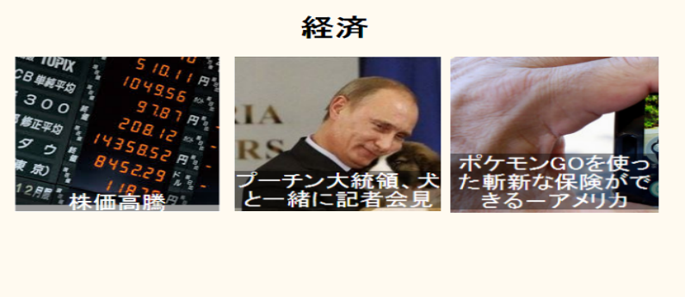

 | 【機能・役割】
 | ＜役割＞
 |  | ・選択されたジャンルの記事を表示する。
 |  | ・記事画面に飛ぶためのリンク画像を表示する。

 | ＜機能＞
 |  | ・画像を押下し、記事画面に遷移する。
 |  | ・「戻る」のリンクを押下し、メイン画面に遷移する。

 | 【遷移元・遷移先】

 |  | ＜遷移元＞
 |  |  | メイン画面

 |  | ＜遷移先＞
 |  |  | ユーザー情報変更画面

